3.1
maa_fi | maa_en | bkt | hyvinvointi
Etelä-Korea | South Korea | 6.4 % | 8.1 %
Iran | Iran | 4.6 % | 6.9 %
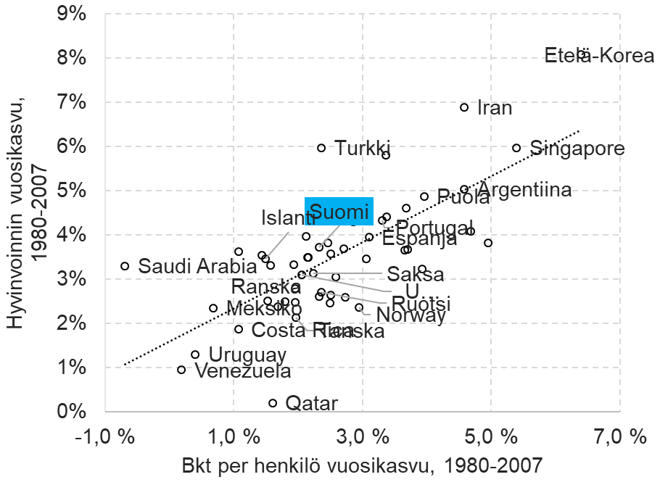
Turkki | Turkey | 2.4 % | 6.0 %
Singapore | Singapore | 5.4 % | 6.0 %
Kypros | Cyprus | 3.4 % | 5.8 %
Argentiina | Argentiina | 4.6 % | 5.0 %
Puola | Puola | 4.0 % | 4.9 %
St. Vincent | St. Vincent | 3.7 % | 4.6 %
Malta | Malta | 3.4 % | 4.4 %
Portugali | Portugal | 3.3 % | 4.3 %
Oman | Oman | 3.0 % | 4.3 %
Kreikka | Greece | 2.9 % | 4.3 %
Irlanti | Ireland | 4.7 % | 4.1 %
Japani | Japan | 2.1 % | 4.0 %
Espanja | Espanja | 3.1 % | 4.0 %
TÄSTÄ KUVASTA on VALMIS PDF
Macao | Macao | 5.0 % | 3.8 %
Unkari | Hungary | 2.5 % | 3.8 %
Suomi | Finland | 2.3 % | 3.7 %
Itävalta | Austria | 2.7 % | 3.7 %
Libanon | Lebanon | 3.7 % | 3.7 %
Hong Kong | Hong Kong | 3.7 % | 3.7 %
Albania | Albania | 1.1 % | 3.6 %
UK | United Kingdom | 2.5 % | 3.6 %
Bahamas | Bahamas | 1.4 % | 3.6 %
Uusi-Seelanti | New Zealand | 2.2 % | 3.5 %
Australia | Australia | 2.2 % | 3.5 %
Barbados | Barbados | 3.1 % | 3.5 %
Islanti | Iceland | 1.5 % | 3.5 % | Excel-objekti word-dokkarissa
Italia | Italy | 1.9 % | 3.3 %
Ranska | France | 1.6 % | 3.3 %
Saudi-Arabia | Saudi Arabia | -0.7 % | 3.3 %
Luxemburg | Luxembourg | 3.9 % | 3.2 %
Saksa | Germany | 2.2 % | 3.1 %
USA | USA | 2.1 % | 3.1 %
Bulgaria | Bulgaria | 2.6 % | 3.1 %
Israel | Israel | 2.0 % | 2.8 %
Ruotsi | Sweden | 2.4 % | 2.7 %
Malesia | Malaysia | 2.5 % | 2.7 %
Alankomaat | Netherlands | 2.3 % | 2.6 %
Chile | Chile | 2.7 % | 2.6 %
Sveitsi | Switzerland | 1.5 % | 2.5 %
Belgia | Belgium | 1.8 % | 2.5 %
Kuwait | Kuwait | 2.0 % | 2.5 %
Mauritius | Mauritius | 2.5 % | 2.5 %
Kanada | Canada | 1.7 % | 2.4 %
Norja | Norway | 3.0 % | 2.4 %
Meksiko | Mexico | 0.7 % | 2.4 %
Tanska | Denmark | 2.0 % | 2.1 %
Costa Rica | Costa Rica | 1.1 % | 1.9 %
Uruguay | Uruguay | 0.4 % | 1.3 %
Venezuela | Venezuela | 0.2 % | 1.0 %
Qatar | Qatar | 1.6 % | 0.2 %

3.2
Lyhyen aikavälin kysyntäpolitiikka
Pitkän aikavälin tarjontapolitiikka

MAKRO
Kokonais-tuottavuuden kasvu
Innovaatio- politiikka

Rahapolitikka

+
Työpanoksen laadun muutos
Finanssi-
politiikka
Kustannus-kilpailukyky
Koulutus-politiikka
+
Pääomapanoksen määrän kasvu työpanosta kohti

=
Väestö- ja työmarkkina-politiikka
Talous-kasvu
Työn tuottavuuden kasvu
Työpanoksen määrä
Yksityisen kulutuksen muutos
+
Julkisen kulutuksen muutos
Inves-tointien
muutos
Netto-viennin muutos
+
+
+
=
=

=
=
Työn tuottavuuden kasvu yrityksissä
Työpaikkojen syntymisaste
Kilpailu-, kuluttaja- ja regulaatio
politiikka
MIKRO
+
-
”Luova
tuho”
Työpaikkojen tuhoutumisaste

3.4
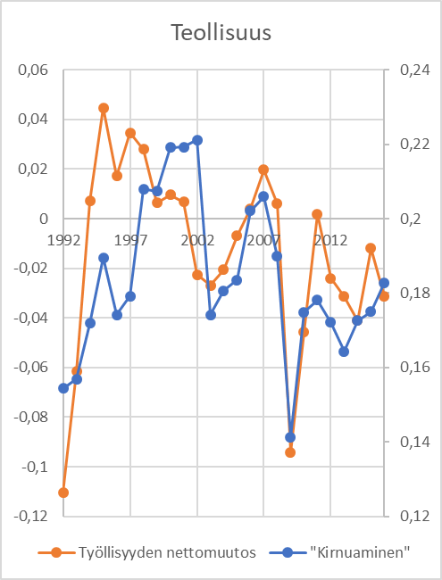
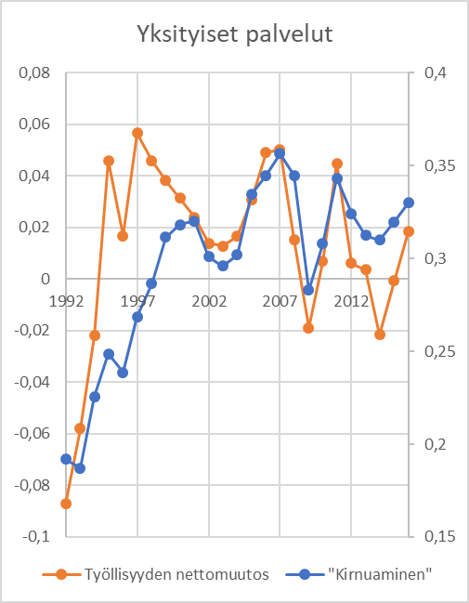
Toimiala | Vuosi | "Kirnuaminen" | Työllisyyden nettomuutos | Toimiala | Vuosi | "Kirnuaminen" | Työllisyyden nettomuutos
Teollisuus | 1992 | 0.15437222135 | -0.11030816251 | Yksityiset palvelut | 1992 | 0.19185203591 | -0.087139841134
Teollisuus | 1993 | 0.15685448786 | -0.061498167959 | Yksityiset palvelut | 1993 | 0.18702152587 | -0.057959978332
Teollisuus | 1994 | 0.17185022658 | 0.0070901090737 | Yksityiset palvelut | 1994 | 0.22555532439 | -0.021943471268
Teollisuus | 1995 | 0.1895520498 | 0.044760313878 | Yksityiset palvelut | 1995 | 0.24853440022 | 0.045898512696
Teollisuus | 1996 | 0.17420876465 | 0.017227007657 | Yksityiset palvelut | 1996 | 0.23872464127 | 0.016779038075
Teollisuus | 1997 | 0.17919562859 | 0.034709143024 | Yksityiset palvelut | 1997 | 0.26862242721 | 0.056506467779
Teollisuus | 1998 | 0.20797147446 | 0.027921594523 | Yksityiset palvelut | 1998 | 0.28635629394 | 0.045975385429
Teollisuus | 1999 | 0.20737383035 | 0.0063297065583 | Yksityiset palvelut | 1999 | 0.31145024664 | 0.038178327011
Teollisuus | 2000 | 0.21917374693 | 0.0097016850014 | Yksityiset palvelut | 2000 | 0.31817745744 | 0.031342030101
Teollisuus | 2001 | 0.21931268294 | 0.0067103761706 | Yksityiset palvelut | 2001 | 0.32028691862 | 0.023963307444
Teollisuus | 2002 | 0.22117018542 | -0.022479621969 | Yksityiset palvelut | 2002 | 0.30104506873 | 0.013949367777
Teollisuus | 2003 | 0.17421497546 | -0.026826771898 | Yksityiset palvelut | 2003 | 0.29605716863 | 0.0128910753
Teollisuus | 2004 | 0.18062215809 | -0.020577765324 | Yksityiset palvelut | 2004 | 0.30205339295 | 0.016643911176
Teollisuus | 2005 | 0.18352092375 | -0.0068633832947 | Yksityiset palvelut | 2005 | 0.33457864675 | 0.030729096502
Teollisuus | 2006 | 0.20210810685 | 0.0040264459936 | Yksityiset palvelut | 2006 | 0.34483963972 | 0.049069633986
Teollisuus | 2007 | 0.20590079977 | 0.019674171705 | Yksityiset palvelut | 2007 | 0.35650992054 | 0.05023429336
Teollisuus | 2008 | 0.18990574186 | 0.0059889023517 | Yksityiset palvelut | 2008 | 0.34473951085 | 0.015288099281
Teollisuus | 2009 | 0.14134965531 | -0.094172398135 | Yksityiset palvelut | 2009 | 0.28301107075 | -0.018917803733
Teollisuus | 2010 | 0.17484221594 | -0.04556720079 | Yksityiset palvelut | 2010 | 0.30802163443 | 0.0069242512086
Teollisuus | 2011 | 0.1780779743 | 0.0019902604412 | Yksityiset palvelut | 2011 | 0.3432187903 | 0.044925614496
Teollisuus | 2012 | 0.17210736823 | -0.024052178412 | Yksityiset palvelut | 2012 | 0.32428433652 | 0.0061702454217
Teollisuus | 2013 | 0.16440012887 | -0.031284376133 | Yksityiset palvelut | 2013 | 0.31247862264 | 0.0035562172713
Teollisuus
Yksityiset palvelut
Teollisuus | 2014 | 0.17266707799 | -0.04110357128 | Yksityiset palvelut | 2014 | 0.31004205483 | -0.021623236549
Teollisuus | 2015 | 0.17499219509 | -0.01187441518 | Yksityiset palvelut | 2015 | 0.31964225813 | -0.00076980551651
Teollisuus | 2016 | 0.1827868513 | -0.031350804547 | Yksityiset palvelut | 2016 | 0.32984766481 | 0.018353267716

3.4A
Toimiala | Vuosi | "Kirnuaminen" | Työllisyyden nettomuutos
Teollisuus | 1992 | 0.15437222135 | -0.11030816251
Teollisuus | 1993 | 0.15685448786 | -0.061498167959
Teollisuus | 1994 | 0.17185022658 | 0.0070901090737
Teollisuus | 1995 | 0.1895520498 | 0.044760313878
Teollisuus | 1996 | 0.17420876465 | 0.017227007657
Teollisuus | 1997 | 0.17919562859 | 0.034709143024
Teollisuus | 1998 | 0.20797147446 | 0.027921594523
Teollisuus | 1999 | 0.20737383035 | 0.0063297065583
Teollisuus | 2000 | 0.21917374693 | 0.0097016850014
Teollisuus | 2001 | 0.21931268294 | 0.0067103761706
Teollisuus | 2002 | 0.22117018542 | -0.022479621969
Teollisuus | 2003 | 0.17421497546 | -0.026826771898
Teollisuus | 2004 | 0.18062215809 | -0.020577765324
Teollisuus | 2005 | 0.18352092375 | -0.0068633832947
Teollisuus | 2006 | 0.20210810685 | 0.0040264459936
Teollisuus | 2007 | 0.20590079977 | 0.019674171705
Teollisuus | 2008 | 0.18990574186 | 0.0059889023517
Teollisuus | 2009 | 0.14134965531 | -0.094172398135
Teollisuus | 2010 | 0.17484221594 | -0.04556720079
Teollisuus | 2011 | 0.1780779743 | 0.0019902604412
Teollisuus | 2012 | 0.17210736823 | -0.024052178412
Teollisuus | 2013 | 0.16440012887 | -0.031284376133
Teollisuus
Teollisuus | 2014 | 0.17266707799 | -0.04110357128
Teollisuus | 2015 | 0.17499219509 | -0.01187441518
Teollisuus | 2016 | 0.1827868513 | -0.031350804547

3.4B
Toimiala | Vuosi | "Kirnuaminen" | Työllisyyden nettomuutos
Yksityiset palvelut | 1992 | 0.19185203591 | -0.087139841134
Yksityiset palvelut | 1993 | 0.18702152587 | -0.057959978332
Yksityiset palvelut | 1994 | 0.22555532439 | -0.021943471268
Yksityiset palvelut | 1995 | 0.24853440022 | 0.045898512696
Yksityiset palvelut | 1996 | 0.23872464127 | 0.016779038075
Yksityiset palvelut | 1997 | 0.26862242721 | 0.056506467779
Yksityiset palvelut | 1998 | 0.28635629394 | 0.045975385429
Yksityiset palvelut | 1999 | 0.31145024664 | 0.038178327011
Yksityiset palvelut | 2000 | 0.31817745744 | 0.031342030101
Yksityiset palvelut | 2001 | 0.32028691862 | 0.023963307444
Yksityiset palvelut | 2002 | 0.30104506873 | 0.013949367777
Yksityiset palvelut | 2003 | 0.29605716863 | 0.0128910753
Yksityiset palvelut | 2004 | 0.30205339295 | 0.016643911176
Yksityiset palvelut | 2005 | 0.33457864675 | 0.030729096502
Yksityiset palvelut | 2006 | 0.34483963972 | 0.049069633986
Yksityiset palvelut | 2007 | 0.35650992054 | 0.05023429336
Yksityiset palvelut | 2008 | 0.34473951085 | 0.015288099281
Yksityiset palvelut | 2009 | 0.28301107075 | -0.018917803733
Yksityiset palvelut | 2010 | 0.30802163443 | 0.0069242512086
Yksityiset palvelut | 2011 | 0.3432187903 | 0.044925614496
Yksityiset palvelut | 2012 | 0.32428433652 | 0.0061702454217
Yksityiset palvelut | 2013 | 0.31247862264 | 0.0035562172713
Yksityiset palvelut
Yksityiset palvelut | 2014 | 0.31004205483 | -0.021623236549
Yksityiset palvelut | 2015 | 0.31964225813 | -0.00076980551651
Yksityiset palvelut | 2016 | 0.32984766481 | 0.018353267716

3.5
maa_en | maa_koodi | indikaattori | maa_fi | 1996 | 1997 | 1998 | 1999 | 2000 | 2001 | 2002 | 2003 | 2004 | 2005 | 2006 | 2007 | 2008 | 2009 | 2010 | 2011 | 2012 | 2013 | 2014 | 2015 | 2016 | 2017 | 2018 | 2019 | 2020
Germany | DEU | Research and development expenditure (% of GDP) | Saksa | 2.13911 | 2.18171 | 2.21195 | 2.34165 | 2.4014 | 2.39631 | 2.4239 | 2.46513 | 2.4265 | 2.42861 | 2.46388 | 2.44709 | 2.59957 | 2.72644 | 2.71367 | 2.79562 | 2.86813 | 2.82105 | 2.86691 | 2.91197 | 2.91712 | 3.03763 | 3.09415
Finland | FIN | Research and development expenditure (% of GDP) | Suomi | 2.45311 | 2.62321 | 2.78655 | 3.05603 | 3.24569 | 3.19795 | 3.2574 | 3.30214 | 3.31494 | 3.32976 | 3.33762 | 3.34577 | 3.54708 | 3.74883 | 3.72598 | 3.63881 | 3.41948 | 3.28719 | 3.16931 | 2.89157 | 2.74264 | 2.7569 | 2.77381
France | FRA | Research and development expenditure (% of GDP) | Ranska | 2.2228 | 2.14699 | 2.09476 | 2.10767 | 2.09346 | 2.13804 | 2.17449 | 2.11994 | 2.09461 | 2.05151 | 2.05094 | 2.02451 | 2.06117 | 2.21207 | 2.17857 | 2.19161 | 2.22707 | 2.23703 | 2.27592 | 2.26703 | 2.22238 | 2.20557 | 2.20002
Italy | ITA | Research and development expenditure (% of GDP) | Italia | 0.94843 | 0.98994 | 1.00784 | 0.98337 | 1.00546 | 1.04491 | 1.08482 | 1.06198 | 1.05312 | 1.04709 | 1.08696 | 1.1327 | 1.16367 | 1.22126 | 1.22311 | 1.20984 | 1.27087 | 1.30768 | 1.34301 | 1.34115 | 1.37124 | 1.37744 | 1.39909
Sweden | SWE | Research and development expenditure (% of GDP) | Ruotsi |  | 3.31489 |  | 3.41742 |  | 3.90785 |  | 3.60977 | 3.38737 | 3.38312 | 3.49609 | 3.25273 | 3.49104 | 3.44598 | 3.21262 | 3.24522 | 3.27772 | 3.30252 | 3.14261 | 3.26418 | 3.26923 | 3.39676 | 3.33937
United States | USA | Research and development expenditure (% of GDP) | USA | 2.45001 | 2.47983 | 2.50401 | 2.54965 | 2.62879 | 2.6483 | 2.55926 | 2.56455 | 2.50243 | 2.51697 | 2.55764 | 2.63161 | 2.76791 | 2.8127 | 2.7354 | 2.76525 | 2.68166 | 2.70972 | 2.71924 | 2.71742 | 2.76145 | 2.81741 | 2.83766

 | Saksa | Suomi | Ranska | Italia | #REF! | Ruotsi | USA
1996 | 2.13911 | 2.45311 | 2.2228 | 0.94843 | 1 |  | 2.45001
1997 | 2.18171 | 2.62321 | 2.14699 | 0.98994 |  | 3.31489 | 2.47983
1998 | 2.21195 | 2.78655 | 2.09476 | 1.00784 |  |  | 2.50401
1999 | 2.34165 | 3.05603 | 2.10767 | 0.98337 |  | 3.41742 | 2.54965
2000 | 2.4014 | 3.24569 | 2.09346 | 1.00546 |  |  | 2.62879
2001 | 2.39631 | 3.19795 | 2.13804 | 1.04491 |  | 3.90785 | 2.6483
2002 | 2.4239 | 3.2574 | 2.17449 | 1.08482 |  |  | 2.55926
2003 | 2.46513 | 3.30214 | 2.11994 | 1.06198 |  | 3.60977 | 2.56455
2004 | 2.4265 | 3.31494 | 2.09461 | 1.05312 |  | 3.38737 | 2.50243
2005 | 2.42861 | 3.32976 | 2.05151 | 1.04709 |  | 3.38312 | 2.51697
2006 | 2.46388 | 3.33762 | 2.05094 | 1.08696 |  | 3.49609 | 2.55764
2007 | 2.44709 | 3.34577 | 2.02451 | 1.1327 |  | 3.25273 | 2.63161
2008 | 2.59957 | 3.54708 | 2.06117 | 1.16367 |  | 3.49104 | 2.76791
2009 | 2.72644 | 3.74883 | 2.21207 | 1.22126 |  | 3.44598 | 2.8127
2010 | 2.71367 | 3.72598 | 2.17857 | 1.22311 |  | 3.21262 | 2.7354
2011 | 2.79562 | 3.63881 | 2.19161 | 1.20984 |  | 3.24522 | 2.76525
2012 | 2.86813 | 3.41948 | 2.22707 | 1.27087 |  | 3.27772 | 2.68166
2013 | 2.82105 | 3.28719 | 2.23703 | 1.30768 |  | 3.30252 | 2.70972
2014 | 2.86691 | 3.16931 | 2.27592 | 1.34301 |  | 3.14261 | 2.71924
2015 | 2.91197 | 2.89157 | 2.26703 | 1.34115 |  | 3.26418 | 2.71742
2016 | 2.91712 | 2.74264 | 2.22238 | 1.37124 |  | 3.26923 | 2.76145
2017 | 3.03763 | 2.7569 | 2.20557 | 1.37744 |  | 3.39676 | 2.81741
2018 | 3.09415 | 2.77381 | 2.20002 | 1.39909 |  | 3.33937 | 2.83766

3.6
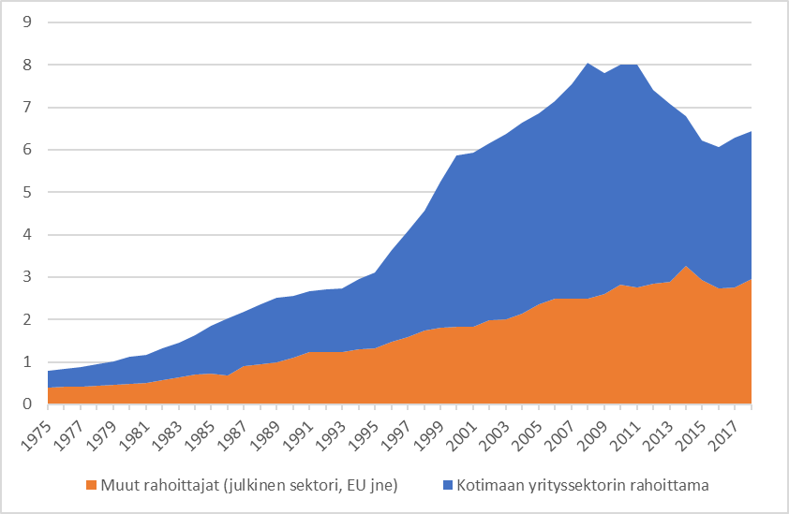
Vuosi | Kotimaan yrityssektorin rahoittama | Muut rahoittajat (julkinen sektori, EU jne)
1975 | 0.39239827586 | 0.4018
1976 | 0.41910763359 | 0.41100152672
1977 | 0.448 | 0.4256
1978 | 0.51082272727 | 0.44410454545
1979 | 0.55883123123 | 0.45471831832
1980 | 0.62732240437 | 0.48868415301
1981 | 0.66938529412 | 0.50562647059
1982 | 0.74413617978 | 0.58135235955
1983 | 0.80908939709 | 0.64679417879
1984 | 0.93635689541 | 0.70504118888
1985 | 1.1181753172 | 0.72761630396
1986 | 1.340864 | 0.68061426087
1987 | 1.2849946667 | 0.900606
1988 | 1.4040786378 | 0.94478978328
1989 | 1.516094186 | 0.98881511628
1990 | 1.4505392265 | 1.0958325967
1991 | 1.4385142857 | 1.23328
1992 | 1.4699660377 | 1.2425320755
1993 | 1.4889027815 | 1.2416646358
1994 | 1.6667646294 | 1.2951947984
1995 | 1.796956804 | 1.3165453184
1996 | 2.175747 | 1.46721575
1997 | 2.4991833537 | 1.5826100367
1998 | 2.8423225653 | 1.7312712589
1999 | 3.43252 | 1.8061416471
2000 | 4.0388606481 | 1.8374643519
2001 | 4.1135166853 | 1.8244586786
2002 | 4.1749740289 | 1.9795036626
2003 | 4.3597302326 | 2.0032155039
2004 | 4.5010955947 | 2.1408682819
2005 | 4.4833343511 | 2.3692366412
2006 | 4.6613764324 | 2.4887398919
2007 | 5.0444399579 | 2.4914376446
2008 | 5.5649270684 | 2.4922974464
2009 | 5.2144762287 | 2.5998688064
2010 | 5.179202 | 2.8238504
2011 | 5.2645758285 | 2.7509481481
2012 | 4.5674543046 | 2.8526225166
2013 | 4.1939066421 | 2.8848265683
2014 | 3.5374248865 | 3.2526666667
2015 | 3.2995510277 | 2.928682395
2016 | 3.3288927743 | 2.739941124
2017 | 3.5354732919 | 2.7526534161
2018 | 3.476 | 2.9619

3.7
 | Yrityssektori |  |  |  |  |  | Yrityssektori ilman elektroniikkateollisuutta
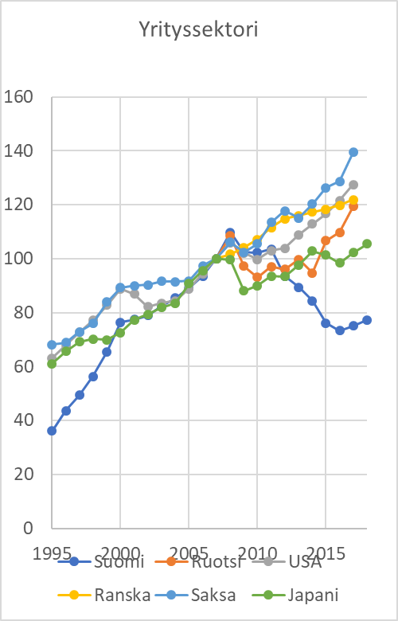
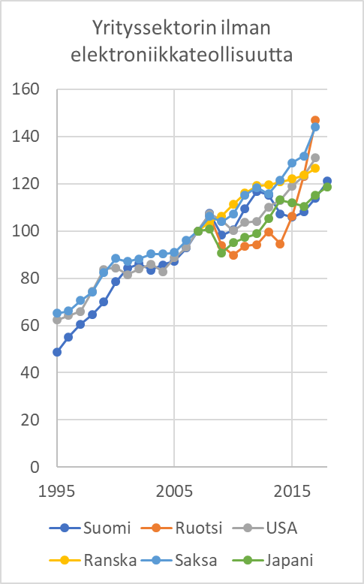
Vuosi | Suomi | Ruotsi | USA | Ranska | Saksa | Japani | Vuosi | Suomi | Ruotsi | USA | Ranska | Saksa | Japani
1995 | 36.1 |  | 63.1 |  | 68.2 | 61.0 | 1995 | 48.6 |  | 62.3 |  | 65.2
1996 | 43.6 |  | 67.9 |  | 68.8 | 65.7 | 1996 | 55.1 |  | 64.2 |  | 66.1
1997 | 49.4 |  | 72.7 |  | 72.9 | 69.2 | 1997 | 60.5 |  | 66.0 |  | 70.5
1998 | 56.3 |  | 77.2 |  | 76.0 | 70.2 | 1998 | 64.5 |  | 74.4 |  | 74.0
1999 | 65.5 |  | 82.8 |  | 83.9 | 70.0 | 1999 | 69.9 |  | 83.8 |  | 82.3
2000 | 76.4 |  | 88.8 |  | 89.3 | 72.5 | 2000 | 78.5 |  | 84.5 |  | 88.4
2001 | 77.5 |  | 87.0 |  | 90.0 | 77.3 | 2001 | 84.2 |  | 81.5 |  | 87.1
2002 | 78.9 |  | 82.2 |  | 90.2 | 79.3 | 2002 | 86.2 |  | 83.9 |  | 88.2
2003 | 82.3 |  | 83.5 |  | 91.7 | 81.9 | 2003 | 83.4 |  | 86.0 |  | 90.3
2004 | 85.4 |  | 84.4 |  | 91.5 | 83.6 | 2004 | 85.7 |  | 82.9 |  | 90.3
2005 | 89.1 |  | 88.9 |  | 91.8 | 90.7 | 2005 | 87.3 |  | 88.6 |  | 90.9
2006 | 93.5 |  | 94.4 |  | 97.3 | 95.7 | 2006 | 92.8 |  | 93.0 |  | 96.0
2007 | 100.0 | 100.0 | 100.0 | 100.0 | 100.0 | 100.0 | 2007 | 100.0 | 100.0 | 100.0 | 100.0 | 100.0 | 100.0
2008 | 109.7 | 108.4 | 105.9 | 101.7 | 106.1 | 99.6 | 2008 | 107.3 | 106.5 | 107.2 | 103.8 | 106.2 | 100.7
2009 | 102.4 | 97.2 | 102.1 | 104.2 | 102.4 | 88.0 | 2009 | 98.2 | 93.8 | 104.4 | 106.4 | 103.9 | 90.7
2010 | 102.2 | 93.1 | 99.7 | 107.1 | 105.4 | 89.9 | 2010 | 100.4 | 89.8 | 100.1 | 111.2 | 107.1 | 95.0
2011 | 103.6 | 97.1 | 103.0 | 111.5 | 113.5 | 93.5 | 2011 | 109.4 | 93.6 | 103.5 | 116.0 | 115.2 | 97.2
2012 | 93.6 | 96.0 | 103.8 | 114.8 | 117.8 | 93.4 | 2012 | 116.8 | 94.3 | 104.1 | 119.2 | 118.3 | 98.8
2013 | 89.4 | 99.7 | 108.9 | 116.0 | 115.0 | 97.7 | 2013 | 115.2 | 99.6 | 110.2 | 119.5 | 115.6 | 105.3
2014 | 84.3 | 94.7 | 112.9 | 117.4 | 120.2 | 102.8 | 2014 | 107.3 | 94.5 | 113.0 | 120.7 | 121.5 | 113.2
2015 | 76.1 | 106.7 | 116.7 | 118.4 | 126.3 | 101.4 | 2015 | 105.9 | 106.4 | 118.9 | 122.0 | 128.9 | 111.9
2016 | 73.2 | 109.7 | 121.6 | 119.9 | 128.7 | 98.4 | 2016 | 108.1 | 123.1 | 123.4 | 123.5 | 131.6 | 110.4
2017 | 75.1 | 119.4 | 127.5 | 121.9 | 139.4 | 102.2 | 2017 | 114.0 | 146.8 | 130.9 | 126.4 | 144.1 | 115.2
2018 | 77.3 |  |  |  |  | 105.5 | 2018 | 121.0 |  |  |  |  | 118.7
Yrityssektori
 | Suomi | Ruotsi | USA | Ranska | Saksa | Japani
1995 | 36.1 |  | 63.1 |  | 68.2 | 61.0
1996 | 43.6 |  | 67.9 |  | 68.8 | 65.7
1997 | 49.4 |  | 72.7 |  | 72.9 | 69.2
1998 | 56.3 |  | 77.2 |  | 76.0 | 70.2
1999 | 65.5 |  | 82.8 |  | 83.9 | 70.0
2000 | 76.4 |  | 88.8 |  | 89.3 | 72.5
2001 | 77.5 |  | 87.0 |  | 90.0 | 77.3
2002 | 78.9 |  | 82.2 |  | 90.2 | 79.3
2003 | 82.3 |  | 83.5 |  | 91.7 | 81.9
2004 | 85.4 |  | 84.4 |  | 91.5 | 83.6
2005 | 89.1 |  | 88.9 |  | 91.8 | 90.7
2006 | 93.5 |  | 94.4 |  | 97.3 | 95.7
2007 | 100.0 | 100.0 | 100.0 | 100.0 | 100.0 | 100.0
2008 | 109.7 | 108.4 | 105.9 | 101.7 | 106.1 | 99.6
2009 | 102.4 | 97.2 | 102.1 | 104.2 | 102.4 | 88.0
2010 | 102.2 | 93.1 | 99.7 | 107.1 | 105.4 | 89.9
2011 | 103.6 | 97.1 | 103.0 | 111.5 | 113.5 | 93.5
2012 | 93.6 | 96.0 | 103.8 | 114.8 | 117.8 | 93.4
2013 | 89.4 | 99.7 | 108.9 | 116.0 | 115.0 | 97.7
2014 | 84.3 | 94.7 | 112.9 | 117.4 | 120.2 | 102.8
2015 | 76.1 | 106.7 | 116.7 | 118.4 | 126.3 | 101.4
2016 | 73.2 | 109.7 | 121.6 | 119.9 | 128.7 | 98.4
2017 | 75.1 | 119.4 | 127.5 | 121.9 | 139.4 | 102.2
2018 | 77.3 |  |  |  |  | 105.5
Yrityssektori ilman elektroniikkateollisuutta
 | Suomi | Ruotsi | USA | Ranska | Saksa | Japani
1995 | 48.6 |  | 62.3 |  | 65.2
1996 | 55.1 |  | 64.2 |  | 66.1
1997 | 60.5 |  | 66.0 |  | 70.5
1998 | 64.5 |  | 74.4 |  | 74.0
1999 | 69.9 |  | 83.8 |  | 82.3
2000 | 78.5 |  | 84.5 |  | 88.4
2001 | 84.2 |  | 81.5 |  | 87.1
2002 | 86.2 |  | 83.9 |  | 88.2
2003 | 83.4 |  | 86.0 |  | 90.3
2004 | 85.7 |  | 82.9 |  | 90.3
2005 | 87.3 |  | 88.6 |  | 90.9
2006 | 92.8 |  | 93.0 |  | 96.0
2007 | 100.0 | 100.0 | 100.0 | 100.0 | 100.0 | 100.0
2008 | 107.3 | 106.5 | 107.2 | 103.8 | 106.2 | 100.7
2009 | 98.2 | 93.8 | 104.4 | 106.4 | 103.9 | 90.7
2010 | 100.4 | 89.8 | 100.1 | 111.2 | 107.1 | 95.0
2011 | 109.4 | 93.6 | 103.5 | 116.0 | 115.2 | 97.2
2012 | 116.8 | 94.3 | 104.1 | 119.2 | 118.3 | 98.8
2013 | 115.2 | 99.6 | 110.2 | 119.5 | 115.6 | 105.3
2014 | 107.3 | 94.5 | 113.0 | 120.7 | 121.5 | 113.2
2015 | 105.9 | 106.4 | 118.9 | 122.0 | 128.9 | 111.9
2016 | 108.1 | 123.1 | 123.4 | 123.5 | 131.6 | 110.4
2017 | 114.0 | 146.8 | 130.9 | 126.4 | 144.1 | 115.2
2018 | 121.0 |  |  |  |  | 118.7

3.7A
Toimiala | Vuosi | Suomi | Ruotsi | USA | Ranska | Saksa | Japani
Yrityssektori | 1995 | 36.1 |  | 63.1 |  | 68.2 | 61.0
Yrityssektori | 1996 | 43.6 |  | 67.9 |  | 68.8 | 65.7
Yrityssektori | 1997 | 49.4 |  | 72.7 |  | 72.9 | 69.2
Yrityssektori | 1998 | 56.3 |  | 77.2 |  | 76.0 | 70.2
Yrityssektori | 1999 | 65.5 |  | 82.8 |  | 83.9 | 70.0
Yrityssektori | 2000 | 76.4 |  | 88.8 |  | 89.3 | 72.5
Yrityssektori | 2001 | 77.5 |  | 87.0 |  | 90.0 | 77.3
Yrityssektori | 2002 | 78.9 |  | 82.2 |  | 90.2 | 79.3
Yrityssektori | 2003 | 82.3 |  | 83.5 |  | 91.7 | 81.9
Yrityssektori | 2004 | 85.4 |  | 84.4 |  | 91.5 | 83.6
Yrityssektori | 2005 | 89.1 |  | 88.9 |  | 91.8 | 90.7
Yrityssektori | 2006 | 93.5 |  | 94.4 |  | 97.3 | 95.7
Yrityssektori | 2007 | 100.0 | 100.0 | 100.0 | 100.0 | 100.0 | 100.0
Yrityssektori | 2008 | 109.7 | 108.4 | 105.9 | 101.7 | 106.1 | 99.6
Yrityssektori | 2009 | 102.4 | 97.2 | 102.1 | 104.2 | 102.4 | 88.0
Yrityssektori | 2010 | 102.2 | 93.1 | 99.7 | 107.1 | 105.4 | 89.9
Yrityssektori | 2011 | 103.6 | 97.1 | 103.0 | 111.5 | 113.5 | 93.5
Yrityssektori | 2012 | 93.6 | 96.0 | 103.8 | 114.8 | 117.8 | 93.4
Yrityssektori | 2013 | 89.4 | 99.7 | 108.9 | 116.0 | 115.0 | 97.7
Yrityssektori | 2014 | 84.3 | 94.7 | 112.9 | 117.4 | 120.2 | 102.8
Yrityssektori | 2015 | 76.1 | 106.7 | 116.7 | 118.4 | 126.3 | 101.4
Yrityssektori | 2016 | 73.2 | 109.7 | 121.6 | 119.9 | 128.7 | 98.4
Yrityssektori | 2017 | 75.1 | 119.4 | 127.5 | 121.9 | 139.4 | 102.2
Yrityssektori | 2018 | 77.3 |  |  |  |  | 105.5
Yrityssektori
 | Suomi | Ruotsi | USA | Ranska | Saksa | Japani
1995 | 36.1 |  | 63.1 |  | 68.2 | 61.0
1996 | 43.6 |  | 67.9 |  | 68.8 | 65.7
1997 | 49.4 |  | 72.7 |  | 72.9 | 69.2
1998 | 56.3 |  | 77.2 |  | 76.0 | 70.2
1999 | 65.5 |  | 82.8 |  | 83.9 | 70.0
2000 | 76.4 |  | 88.8 |  | 89.3 | 72.5
2001 | 77.5 |  | 87.0 |  | 90.0 | 77.3
2002 | 78.9 |  | 82.2 |  | 90.2 | 79.3
2003 | 82.3 |  | 83.5 |  | 91.7 | 81.9
2004 | 85.4 |  | 84.4 |  | 91.5 | 83.6
2005 | 89.1 |  | 88.9 |  | 91.8 | 90.7
2006 | 93.5 |  | 94.4 |  | 97.3 | 95.7
2007 | 100.0 | 100.0 | 100.0 | 100.0 | 100.0 | 100.0
2008 | 109.7 | 108.4 | 105.9 | 101.7 | 106.1 | 99.6
2009 | 102.4 | 97.2 | 102.1 | 104.2 | 102.4 | 88.0
2010 | 102.2 | 93.1 | 99.7 | 107.1 | 105.4 | 89.9
2011 | 103.6 | 97.1 | 103.0 | 111.5 | 113.5 | 93.5
2012 | 93.6 | 96.0 | 103.8 | 114.8 | 117.8 | 93.4
2013 | 89.4 | 99.7 | 108.9 | 116.0 | 115.0 | 97.7
2014 | 84.3 | 94.7 | 112.9 | 117.4 | 120.2 | 102.8
2015 | 76.1 | 106.7 | 116.7 | 118.4 | 126.3 | 101.4
2016 | 73.2 | 109.7 | 121.6 | 119.9 | 128.7 | 98.4
2017 | 75.1 | 119.4 | 127.5 | 121.9 | 139.4 | 102.2
2018 | 77.3 |  |  |  |  | 105.5

3.7B
Toimiala | Vuosi | Suomi | Ruotsi | USA | Ranska | Saksa | Japani
Yrityssektori ilman elektroniikkateollisuutta | 1995 | 48.6 |  | 62.3 |  | 65.2
Yrityssektori ilman elektroniikkateollisuutta | 1996 | 55.1 |  | 64.2 |  | 66.1
Yrityssektori ilman elektroniikkateollisuutta | 1997 | 60.5 |  | 66.0 |  | 70.5
Yrityssektori ilman elektroniikkateollisuutta | 1998 | 64.5 |  | 74.4 |  | 74.0
Yrityssektori ilman elektroniikkateollisuutta | 1999 | 69.9 |  | 83.8 |  | 82.3
Yrityssektori ilman elektroniikkateollisuutta | 2000 | 78.5 |  | 84.5 |  | 88.4
Yrityssektori ilman elektroniikkateollisuutta | 2001 | 84.2 |  | 81.5 |  | 87.1
Yrityssektori ilman elektroniikkateollisuutta | 2002 | 86.2 |  | 83.9 |  | 88.2
Yrityssektori ilman elektroniikkateollisuutta | 2003 | 83.4 |  | 86.0 |  | 90.3
Yrityssektori ilman elektroniikkateollisuutta | 2004 | 85.7 |  | 82.9 |  | 90.3
Yrityssektori ilman elektroniikkateollisuutta | 2005 | 87.3 |  | 88.6 |  | 90.9
Yrityssektori ilman elektroniikkateollisuutta | 2006 | 92.8 |  | 93.0 |  | 96.0
Yrityssektori ilman elektroniikkateollisuutta | 2007 | 100.0 | 100.0 | 100.0 | 100.0 | 100.0 | 100.0
Yrityssektori ilman elektroniikkateollisuutta | 2008 | 107.3 | 106.5 | 107.2 | 103.8 | 106.2 | 100.7
Yrityssektori ilman elektroniikkateollisuutta | 2009 | 98.2 | 93.8 | 104.4 | 106.4 | 103.9 | 90.7
Yrityssektori ilman elektroniikkateollisuutta | 2010 | 100.4 | 89.8 | 100.1 | 111.2 | 107.1 | 95.0
Yrityssektori ilman elektroniikkateollisuutta | 2011 | 109.4 | 93.6 | 103.5 | 116.0 | 115.2 | 97.2
Yrityssektori ilman elektroniikkateollisuutta | 2012 | 116.8 | 94.3 | 104.1 | 119.2 | 118.3 | 98.8
Yrityssektori ilman elektroniikkateollisuutta | 2013 | 115.2 | 99.6 | 110.2 | 119.5 | 115.6 | 105.3
Yrityssektori ilman elektroniikkateollisuutta | 2014 | 107.3 | 94.5 | 113.0 | 120.7 | 121.5 | 113.2
Yrityssektori ilman elektroniikkateollisuutta | 2015 | 105.9 | 106.4 | 118.9 | 122.0 | 128.9 | 111.9
Yrityssektori ilman elektroniikkateollisuutta | 2016 | 108.1 | 123.1 | 123.4 | 123.5 | 131.6 | 110.4
Yrityssektori ilman elektroniikkateollisuutta | 2017 | 114.0 | 146.8 | 130.9 | 126.4 | 144.1 | 115.2
Yrityssektori ilman elektroniikkateollisuutta | 2018 | 121.0 |  |  |  |  | 118.7

Yrityssektori ilman elektroniikkateollisuutta
 | Suomi | Ruotsi | USA | Ranska | Saksa | Japani
1995 | 48.6 |  | 62.3 |  | 65.2
1996 | 55.1 |  | 64.2 |  | 66.1
1997 | 60.5 |  | 66.0 |  | 70.5
1998 | 64.5 |  | 74.4 |  | 74.0
1999 | 69.9 |  | 83.8 |  | 82.3
2000 | 78.5 |  | 84.5 |  | 88.4
2001 | 84.2 |  | 81.5 |  | 87.1
2002 | 86.2 |  | 83.9 |  | 88.2
2003 | 83.4 |  | 86.0 |  | 90.3
2004 | 85.7 |  | 82.9 |  | 90.3
2005 | 87.3 |  | 88.6 |  | 90.9
2006 | 92.8 |  | 93.0 |  | 96.0
2007 | 100.0 | 100.0 | 100.0 | 100.0 | 100.0 | 100.0
2008 | 107.3 | 106.5 | 107.2 | 103.8 | 106.2 | 100.7
2009 | 98.2 | 93.8 | 104.4 | 106.4 | 103.9 | 90.7
2010 | 100.4 | 89.8 | 100.1 | 111.2 | 107.1 | 95.0
2011 | 109.4 | 93.6 | 103.5 | 116.0 | 115.2 | 97.2
2012 | 116.8 | 94.3 | 104.1 | 119.2 | 118.3 | 98.8
2013 | 115.2 | 99.6 | 110.2 | 119.5 | 115.6 | 105.3
2014 | 107.3 | 94.5 | 113.0 | 120.7 | 121.5 | 113.2
2015 | 105.9 | 106.4 | 118.9 | 122.0 | 128.9 | 111.9
2016 | 108.1 | 123.1 | 123.4 | 123.5 | 131.6 | 110.4
2017 | 114.0 | 146.8 | 130.9 | 126.4 | 144.1 | 115.2
2018 | 121.0 |  |  |  |  | 118.7

3.8
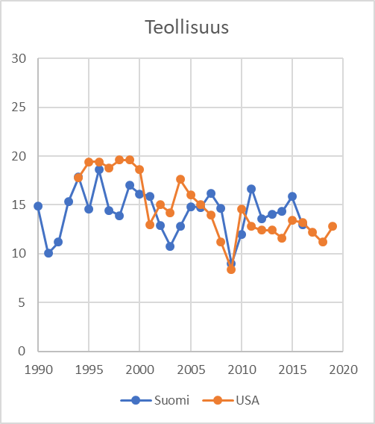
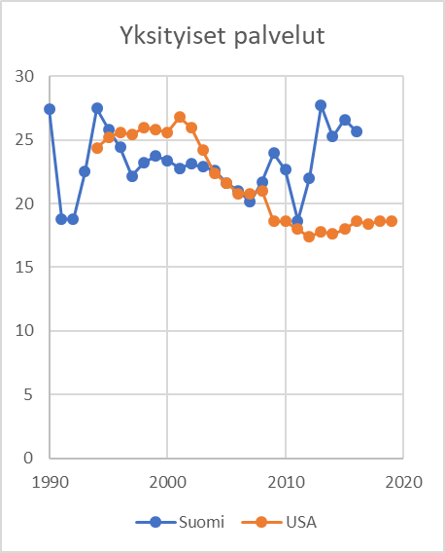
 | Teollisuus |  | Yksityiset palvelut
Vuosi | Suomi | USA | Suomi | USA
1990 | 14.850512775 |  | 27.386411699
1991 | 10.053346369 |  | 18.81896714
1992 | 11.177999953 |  | 18.761223367
1993 | 15.332014115 |  | 22.507237303
1994 | 17.856920353 | 17.8 | 27.481992269 | 24.4
1995 | 14.540822633 | 19.4 | 25.838388137 | 25.2
1996 | 18.601622172 | 19.4 | 24.415053708 | 25.6
1997 | 14.44648358 | 18.8 | 22.173439623 | 25.4
1998 | 13.926072515 | 19.6 | 23.218502042 | 26
1999 | 17.018039308 | 19.6 | 23.733730025 | 25.8
2000 | 16.135359113 | 18.6 | 23.404429284 | 25.6
2001 | 15.913079405 | 13 | 22.778314945 | 26.8
2002 | 12.917860288 | 15 | 23.108199951 | 26
2003 | 10.772220797 | 14.2 | 22.903488506 | 24.2
2004 | 12.782136704 | 17.6 | 22.630564159 | 22.4
2005 | 14.809261698 | 16 | 21.57787992 | 21.6
Teollisuus
 | Suomi | USA
1990 | 14.850512775
1991 | 10.053346369
1992 | 11.177999953
1993 | 15.332014115
1994 | 17.856920353 | 17.8
1995 | 14.540822633 | 19.4
1996 | 18.601622172 | 19.4
1997 | 14.44648358 | 18.8
1998 | 13.926072515 | 19.6
1999 | 17.018039308 | 19.6
2000 | 16.135359113 | 18.6
2001 | 15.913079405 | 13
2002 | 12.917860288 | 15
2003 | 10.772220797 | 14.2
2004 | 12.782136704 | 17.6
2005 | 14.809261698 | 16
2006 | 14.738226507 | 15
2007 | 16.198328626 | 14
2008 | 14.633683559 | 11.2
2009 | 8.96057968 | 8.4
2010 | 12.011996159 | 14.6
2011 | 16.649959289 | 12.8
2012 | 13.565840479 | 12.4
2013 | 14.068235349 | 12.4
2014 | 14.317715754 | 11.6
2015 | 15.843743209 | 13.4
2016 | 13.00296964 | 13.2
2017 |  | 12.2
2018 |  | 11.2
2019 |  | 12.8
2020
Yksityiset palvelut
 | Suomi | USA
1990 | 27.386411699
1991 | 18.81896714
1992 | 18.761223367
1993 | 22.507237303
1994 | 27.481992269 | 24.4
1995 | 25.838388137 | 25.2
1996 | 24.415053708 | 25.6
1997 | 22.173439623 | 25.4
1998 | 23.218502042 | 26
1999 | 23.733730025 | 25.8
2000 | 23.404429284 | 25.6
2001 | 22.778314945 | 26.8
2002 | 23.108199951 | 26
2003 | 22.903488506 | 24.2
2004 | 22.630564159 | 22.4
2005 | 21.57787992 | 21.6
2006 | 21.01263715 | 20.8
2007 | 20.153406639 | 20.8
2008 | 21.69806324 | 21
2009 | 23.9589947 | 18.6
2010 | 22.664791607 | 18.6
2011 | 18.640079241 | 18
2012 | 22.014443601 | 17.4
2013 | 27.714351841 | 17.8
2014 | 25.279191616 | 17.6
2015 | 26.593211094 | 18
2016 | 25.692574539 | 18.6
2017 |  | 18.4
2018 |  | 18.6
2019 |  | 18.6
2020
2006 | 14.738226507 | 15 | 21.01263715 | 20.8
2007 | 16.198328626 | 14 | 20.153406639 | 20.8
2008 | 14.633683559 | 11.2 | 21.69806324 | 21
2009 | 8.96057968 | 8.4 | 23.9589947 | 18.6
2010 | 12.011996159 | 14.6 | 22.664791607 | 18.6
2011 | 16.649959289 | 12.8 | 18.640079241 | 18
2012 | 13.565840479 | 12.4 | 22.014443601 | 17.4
2013 | 14.068235349 | 12.4 | 27.714351841 | 17.8
2014 | 14.317715754 | 11.6 | 25.279191616 | 17.6
2015 | 15.843743209 | 13.4 | 26.593211094 | 18
2016 | 13.00296964 | 13.2 | 25.692574539 | 18.6
2017 |  | 12.2 |  | 18.4
2018 |  | 11.2 |  | 18.6
2019 |  | 12.8 |  | 18.6
2020

3.8A
Toimiala | Vuosi | Suomi | USA
Teollisuus | 1990 | 14.850512775
Teollisuus | 1991 | 10.053346369
Teollisuus | 1992 | 11.177999953
Teollisuus | 1993 | 15.332014115
Teollisuus | 1994 | 17.856920353 | 17.8
Teollisuus | 1995 | 14.540822633 | 19.4
Teollisuus | 1996 | 18.601622172 | 19.4
Teollisuus | 1997 | 14.44648358 | 18.8
Teollisuus | 1998 | 13.926072515 | 19.6
Teollisuus | 1999 | 17.018039308 | 19.6
Teollisuus | 2000 | 16.135359113 | 18.6
Teollisuus | 2001 | 15.913079405 | 13
Teollisuus | 2002 | 12.917860288 | 15
Teollisuus | 2003 | 10.772220797 | 14.2
Teollisuus | 2004 | 12.782136704 | 17.6
Teollisuus | 2005 | 14.809261698 | 16
Teollisuus
 | Suomi | USA
1990 | 14.850512775
1991 | 10.053346369
1992 | 11.177999953
1993 | 15.332014115
1994 | 17.856920353 | 17.8
1995 | 14.540822633 | 19.4
1996 | 18.601622172 | 19.4
1997 | 14.44648358 | 18.8
1998 | 13.926072515 | 19.6
1999 | 17.018039308 | 19.6
2000 | 16.135359113 | 18.6
2001 | 15.913079405 | 13
2002 | 12.917860288 | 15
2003 | 10.772220797 | 14.2
2004 | 12.782136704 | 17.6
2005 | 14.809261698 | 16
2006 | 14.738226507 | 15
2007 | 16.198328626 | 14
2008 | 14.633683559 | 11.2
2009 | 8.96057968 | 8.4
2010 | 12.011996159 | 14.6
2011 | 16.649959289 | 12.8
2012 | 13.565840479 | 12.4
2013 | 14.068235349 | 12.4
2014 | 14.317715754 | 11.6
2015 | 15.843743209 | 13.4
2016 | 13.00296964 | 13.2
2017 |  | 12.2
2018 |  | 11.2
2019 |  | 12.8
2020
Teollisuus | 2006 | 14.738226507 | 15
Teollisuus | 2007 | 16.198328626 | 14
Teollisuus | 2008 | 14.633683559 | 11.2
Teollisuus | 2009 | 8.96057968 | 8.4
Teollisuus | 2010 | 12.011996159 | 14.6
Teollisuus | 2011 | 16.649959289 | 12.8
Teollisuus | 2012 | 13.565840479 | 12.4
Teollisuus | 2013 | 14.068235349 | 12.4
Teollisuus | 2014 | 14.317715754 | 11.6
Teollisuus | 2015 | 15.843743209 | 13.4
Teollisuus | 2016 | 13.00296964 | 13.2
Teollisuus | 2017 |  | 12.2
Teollisuus | 2018 |  | 11.2
Teollisuus | 2019 |  | 12.8
Teollisuus | 2020

3.8B
Vuosi | Toimiala | Suomi | USA
1990 | Yksityiset palvelut | 27.386411699
1991 | Yksityiset palvelut | 18.81896714
1992 | Yksityiset palvelut | 18.761223367
1993 | Yksityiset palvelut | 22.507237303
1994 | Yksityiset palvelut | 27.481992269 | 24.4
1995 | Yksityiset palvelut | 25.838388137 | 25.2
1996 | Yksityiset palvelut | 24.415053708 | 25.6
1997 | Yksityiset palvelut | 22.173439623 | 25.4
1998 | Yksityiset palvelut | 23.218502042 | 26
1999 | Yksityiset palvelut | 23.733730025 | 25.8
2000 | Yksityiset palvelut | 23.404429284 | 25.6
2001 | Yksityiset palvelut | 22.778314945 | 26.8
2002 | Yksityiset palvelut | 23.108199951 | 26
2003 | Yksityiset palvelut | 22.903488506 | 24.2
2004 | Yksityiset palvelut | 22.630564159 | 22.4
2005 | Yksityiset palvelut | 21.57787992 | 21.6
Yksityiset palvelut
 | Suomi | USA
1990 | 27.386411699
1991 | 18.81896714
1992 | 18.761223367
1993 | 22.507237303
1994 | 27.481992269 | 24.4
1995 | 25.838388137 | 25.2
1996 | 24.415053708 | 25.6
1997 | 22.173439623 | 25.4
1998 | 23.218502042 | 26
1999 | 23.733730025 | 25.8
2000 | 23.404429284 | 25.6
2001 | 22.778314945 | 26.8
2002 | 23.108199951 | 26
2003 | 22.903488506 | 24.2
2004 | 22.630564159 | 22.4
2005 | 21.57787992 | 21.6
2006 | 21.01263715 | 20.8
2007 | 20.153406639 | 20.8
2008 | 21.69806324 | 21
2009 | 23.9589947 | 18.6
2010 | 22.664791607 | 18.6
2011 | 18.640079241 | 18
2012 | 22.014443601 | 17.4
2013 | 27.714351841 | 17.8
2014 | 25.279191616 | 17.6
2015 | 26.593211094 | 18
2016 | 25.692574539 | 18.6
2017 |  | 18.4
2018 |  | 18.6
2019 |  | 18.6
2020
2006 | Yksityiset palvelut | 21.01263715 | 20.8
2007 | Yksityiset palvelut | 20.153406639 | 20.8
2008 | Yksityiset palvelut | 21.69806324 | 21
2009 | Yksityiset palvelut | 23.9589947 | 18.6
2010 | Yksityiset palvelut | 22.664791607 | 18.6
2011 | Yksityiset palvelut | 18.640079241 | 18
2012 | Yksityiset palvelut | 22.014443601 | 17.4
2013 | Yksityiset palvelut | 27.714351841 | 17.8
2014 | Yksityiset palvelut | 25.279191616 | 17.6
2015 | Yksityiset palvelut | 26.593211094 | 18
2016 | Yksityiset palvelut | 25.692574539 | 18.6
2017 | Yksityiset palvelut |  | 18.4
2018 | Yksityiset palvelut |  | 18.6
2019 | Yksityiset palvelut |  | 18.6
2020

